Consultar Expediente
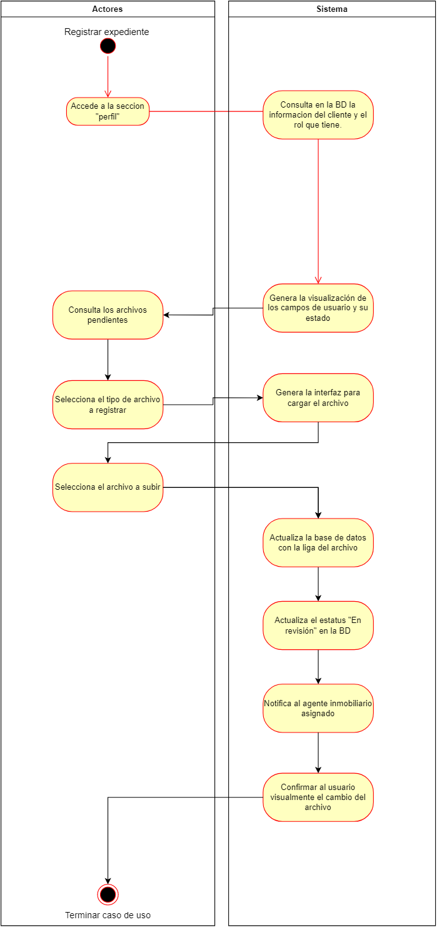
Diagrama | https://drive.google.com/file/d/1SNW_dV3Vrtxz-c3LGF2dC-oTTVQ6BapA/view?usp=sharing

Descripción de Caso de Uso: | Consultar Expediente de Cliente
Número: | CU14
Actor(es): | Cliente, Administrador
Descripción :
 | Flujos de Eventos
 | Curso Normal | Alternativas
 | El usuario ingresa a su perfil.
 | El sistema autentica la sesion. | El usuario tiene que iniciar nuevamente su sesion
 | El sistema valida el rol del usuario.
 | El sistema valida si existe un expediente. | No hay expediente, se despliega mensaje generico
 | El sistema despliega una interfaz con el estatus del expediente y los documentos.

Puntos de extensión: | Añadir archivos

Requerimientos especiales: | El usuario tiene que estar autenticado
 | El usuario debe tener una propiedad asignada (venta, renta, compra)

Pre-Condiciones: | Haber iniciado sesión.
 | Haber dado el apartado.

Pos-Condiciones:

